Sheet1
簡易手順
1. zipファイルをダウンロードし、split_file_ver1を適宜なところに格納
2.分割対象をフォルダsplit_file_ver1 に移動
3.フォルダsplit_file_ver1に移動
4.shiftキーを押しながら、右クリックし、「コマンドウィンドウをここで開く」を選択
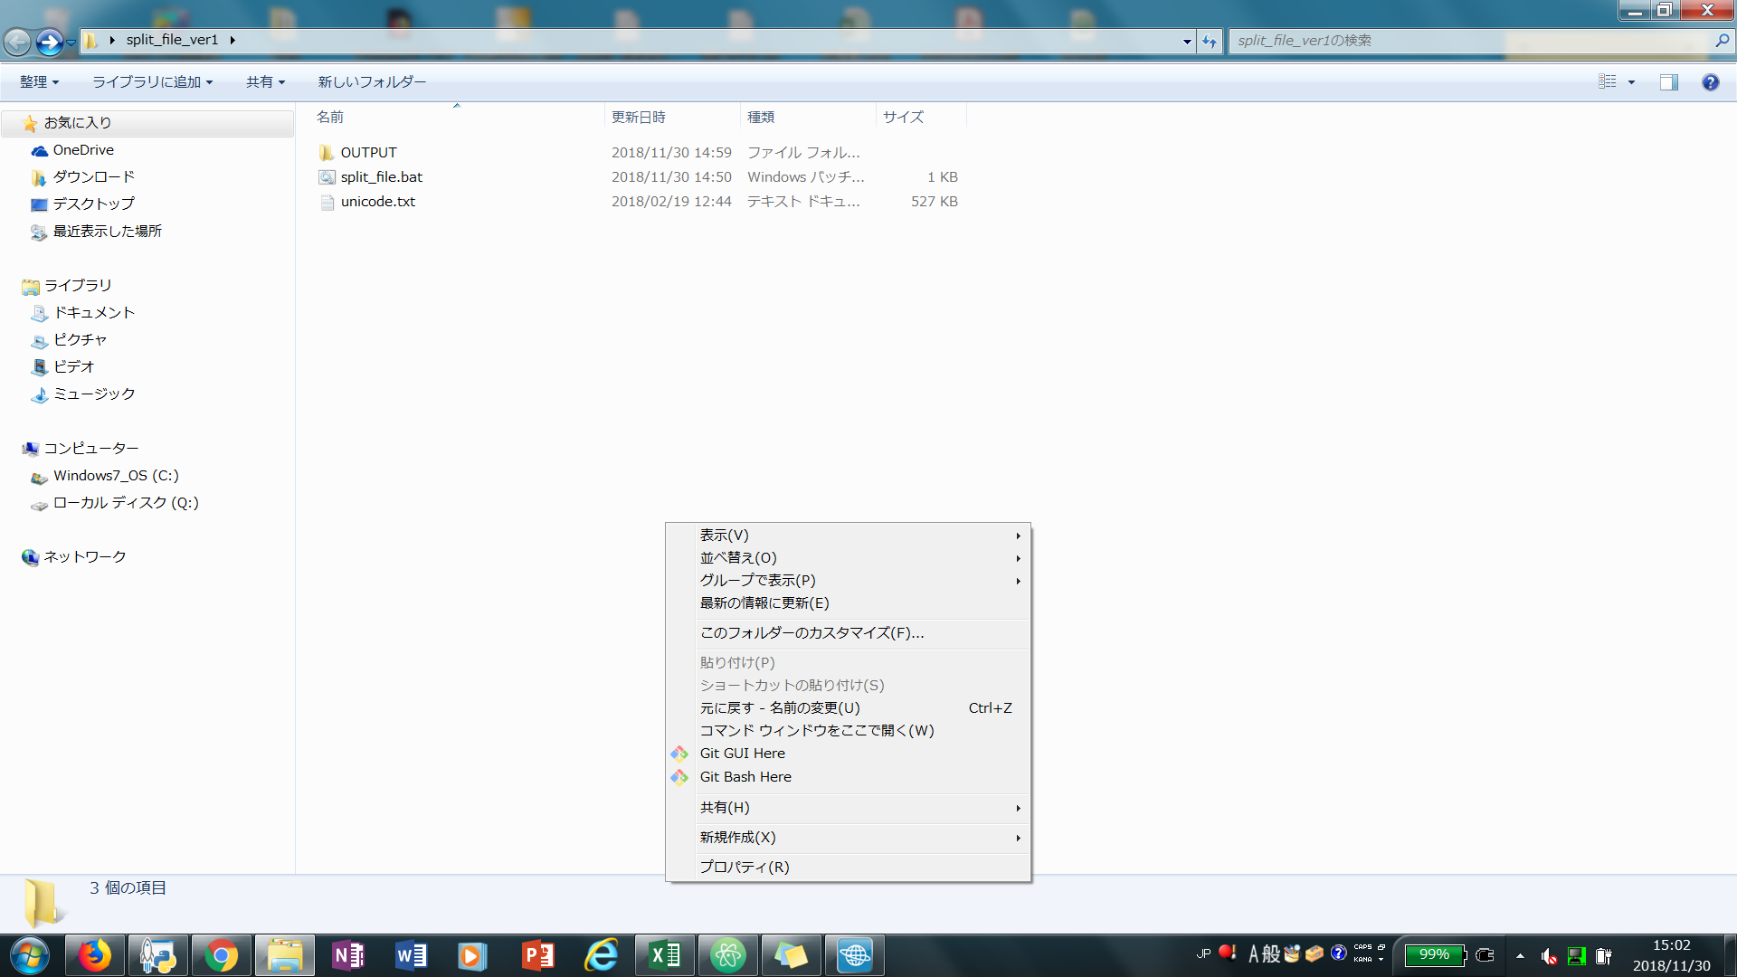

5.以下のようにコマンドを入力
コマンド：split_file.bat 対象サーバ名 分割り行数
(例：split_file.bat unicode.txt 2000）

6.対象ファイル名と分割行数が正しいかを確認、OKであれば、Yを入力する。（ほかの場合に、Nを入力する）
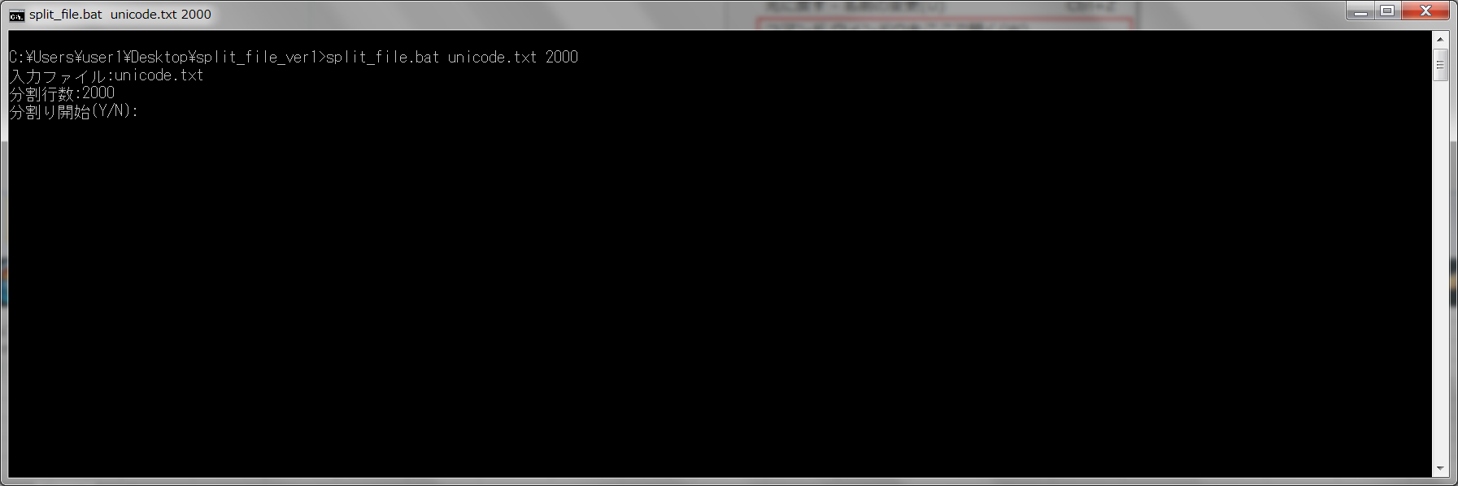

7.Split_file.bat実行開始
8.Outputフォルダで結果確認

